关系图
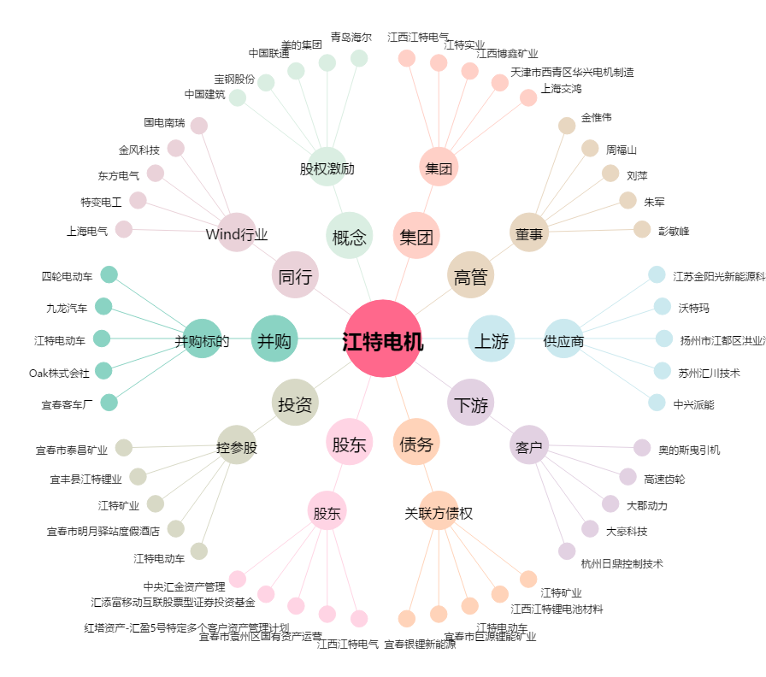
江特电机[002176.SZ] - 关系概览图

